Wstęp do audytu
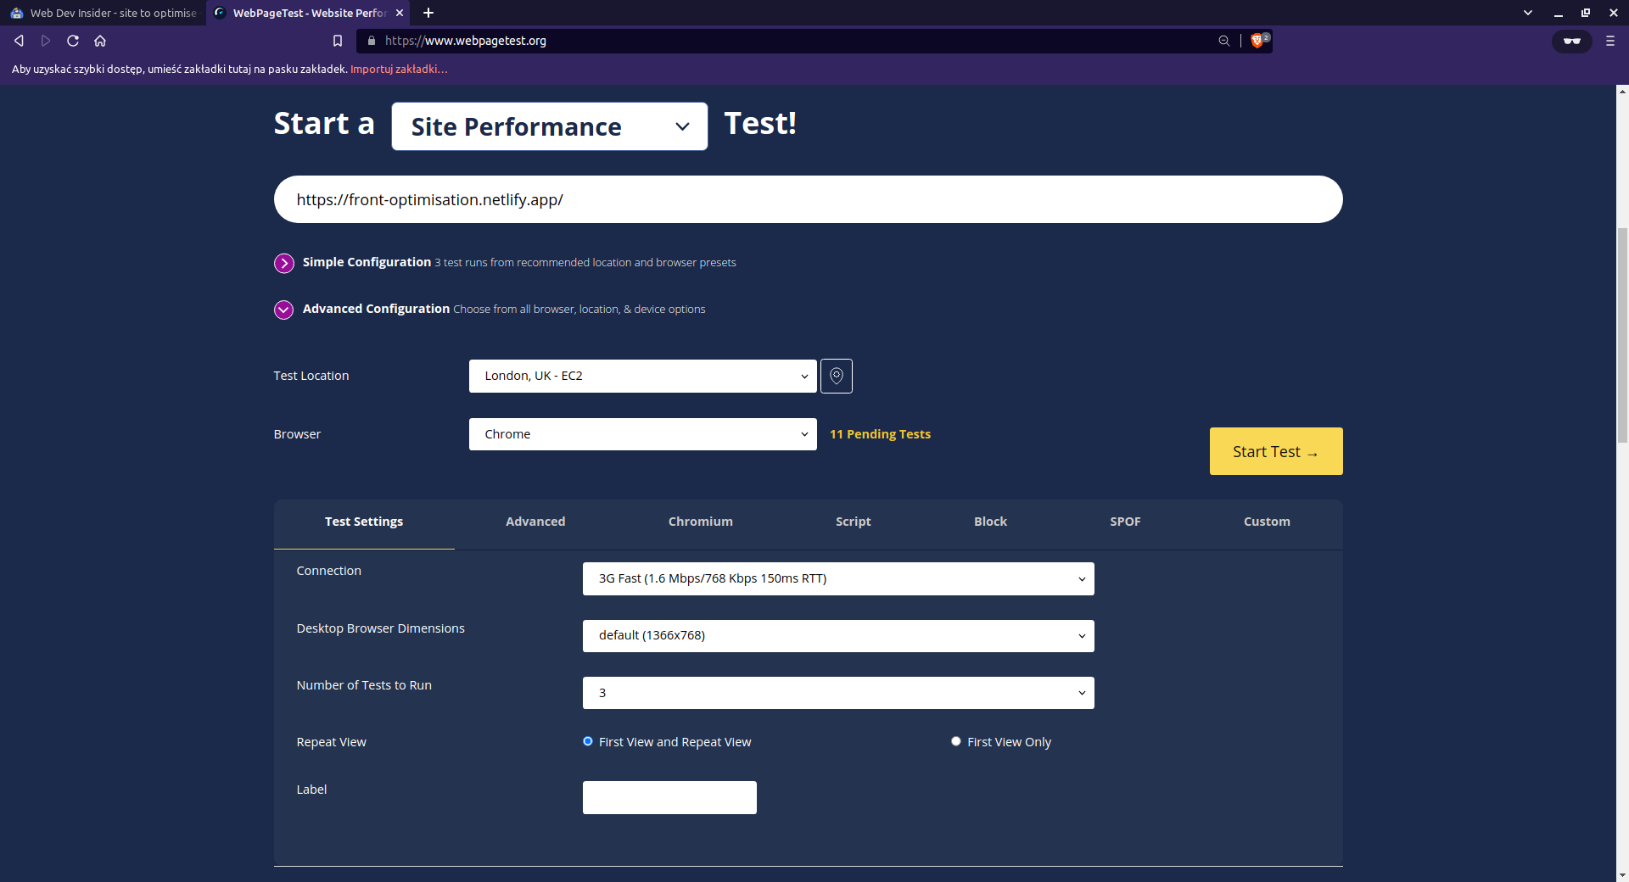
Pamiętaj. Pracuj w trybie incognito !!!

Ustawienia do wykonywania testów: | - Skupić się na rynku Europeskim (LONDON)
 | - najczęściej używana przeglądarka Chrome (+ mozilla )
 | - internet komórkowy 3GFast (throttling)

Tabela wydajności
Test Wykonany WebPageTest -
 |  |  |  |  |  |  |  |  | Lighthouse – mobile przed optymalizacją | Desktop – przed optymalizacją
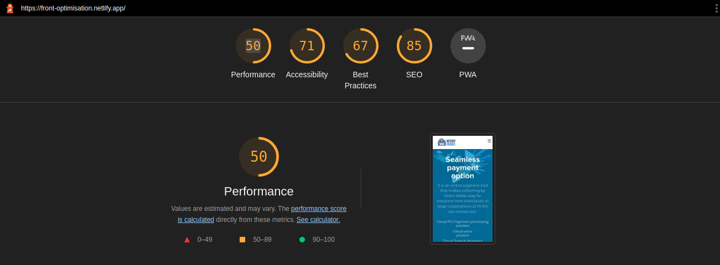
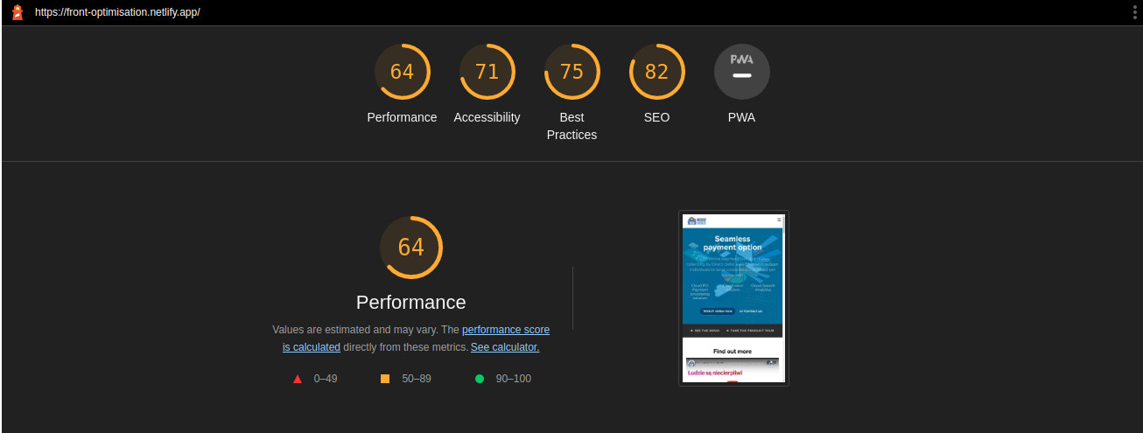
 | METRYKI – Data testu 2023-03-10 (przed optymalizacją)
Typ Strony | TTFB | FP – first paint | FCP | SI | LCP | CLS | TBT | Lighthouse
Główna
Kontakt
Partnerzy
News – lista
News – pojedynczy
Cta-ad

WebPageTest – linki do raportów poszczególnych stron

Główna
Kontakt
Partnerzy
News – lista
News – pojedynczy
Cta-ad

